Giao diện thiết kế
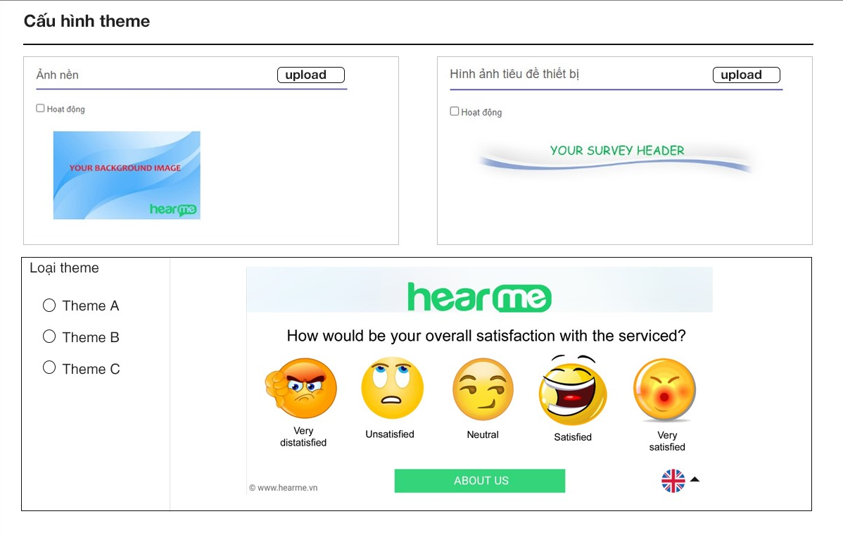
Danh sách theme

 | Hình ảnh thiết kế

Thêm mới theme

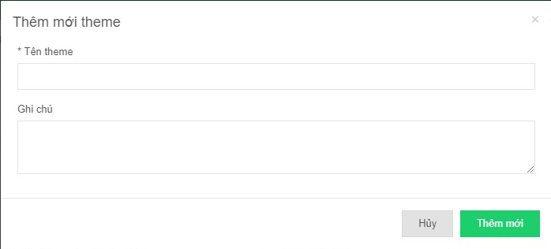

 | Cấu hình theme

